使い方
「コツコツ漢字プリント」は、授業で習った漢字を復習し、 漢字を書く力を育てるプリントを作成するファイルです。

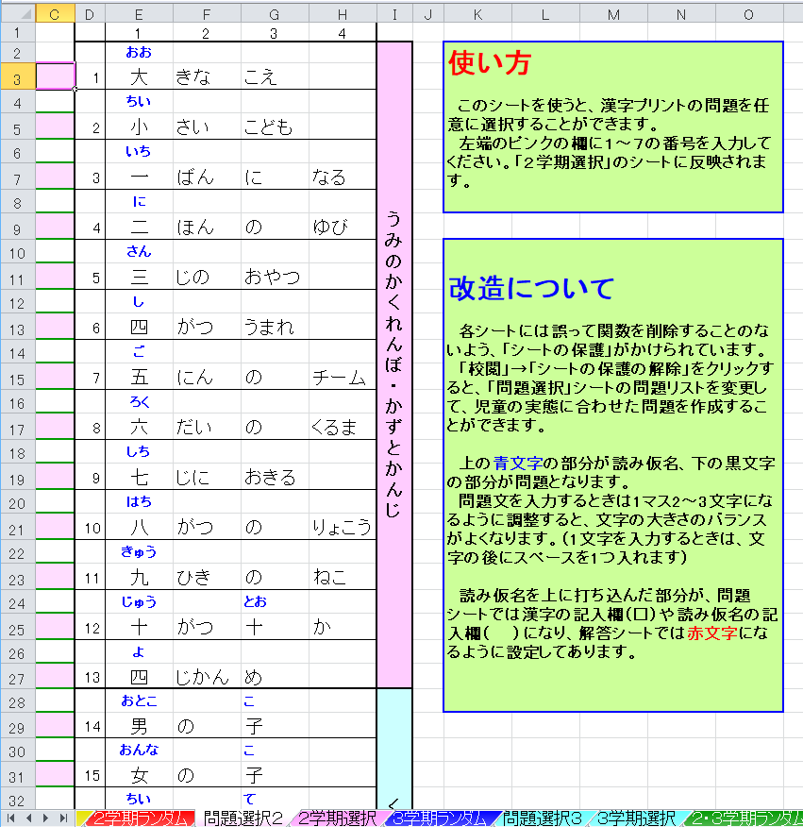

 | ①「○学期ランダム」のシートは、 F9キーを押す ことで問題がランダムに作成されます。１枚目が 漢字を記入する問題、２枚目が読み仮名を記入 する問題、３枚目が解答です。（用紙設定はA4です）

 | ②「問題選択○」「○学期選択」のシートは、「問題選択」 のシートの左端に番号を入力することで、任意の問題 を作成することができます。 学期途中で漢字をまだ習い終えていないときや、 苦手な問題を繰り返し練習したいときに便利です。

 | ・漢字の順番は光村図書の教科書に準じています。

 | ・読み仮名を記入する問題を追加しました。（2017．8）

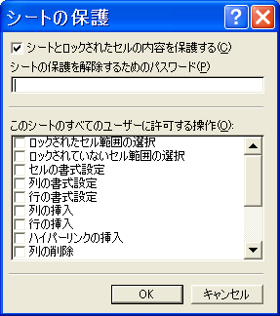
 | ③誤って関数を削除したりするのを防ぐため、 シートには保護をかけています。 パスワードは設定していませんので解除可能です。 「問題選択」のリストを改造して、オリジナルの問題 を作ることもできます。

２学期ランダム
なまえ
⑦ |  | ⑥ |  | ⑤ |  | ④ |  | ③ |  | ② |  | ① |  | かんじプリント(１ねん)
□ | あめ | □ | じゅう | □ | しち | □ | はち | □ | だい | さか |  | ベッド
が |  | がつ |  | じに |  | がつ |  | すきな |  | を |  | の
ふる |  | □ | とお | おきる |  | の |  | ゲーム |  | □ | のぼ | □ | した | （ ）
 |  | か |  |  |  | りょこう |  |  |  | る

⑦ |  | ⑥ |  | ⑤ |  | ④ |  | ③ |  | ② |  | ① |  | かんじプリント(１ねん)
雨 | ( ) | 十 | ( ) | 七 | ( ) | 八 | ( ) | 大 | ( ) | さか |  | ベッド
が |  | がつ |  | じに |  | がつ |  | すきな |  | を |  | の
なまえ
ふる |  | 十 | ( ) | おきる |  | の |  | ゲーム |  | 上 | ( ) | 下 | ( ) | （ ）
 |  | か |  |  |  | りょこう |  |  |  | る

⑦ |  | ⑥ |  | ⑤ |  | ④ |  | ③ |  | ② |  | ① |  | かんじプリント(１ねん)
雨 | あめ | 十 | じゅう | 七 | しち | 八 | はち | 大 | だい | さか |  | ベッド
が |  | がつ |  | じに |  | がつ |  | すきな |  | を |  | の
なまえ
ふる |  | 十 | とお | おきる |  | の |  | ゲーム |  | 上 | のぼ | 下 | した | （ ）
 |  | か |  |  |  | りょこう |  |  |  | る

２学期選択
なまえ
⑦ |  | ⑥ |  | ⑤ |  | ④ |  | ③ |  | ② |  | ① |  | かんじプリント(１ねん)
#N/A | #N/A | #N/A | #N/A | #N/A | #N/A | #N/A | #N/A | #N/A | #N/A | #N/A | #N/A | #N/A | #N/A
#N/A | #N/A | #N/A | #N/A | #N/A | #N/A | #N/A | #N/A | #N/A | #N/A | #N/A | #N/A | #N/A | #N/A
#N/A | #N/A | #N/A | #N/A | #N/A | #N/A | #N/A | #N/A | #N/A | #N/A | #N/A | #N/A | #N/A | #N/A | （ ）
#N/A | #N/A | #N/A | #N/A | #N/A | #N/A | #N/A | #N/A | #N/A | #N/A | #N/A | #N/A | #N/A | #N/A

⑦ |  | ⑥ |  | ⑤ |  | ④ |  | ③ |  | ② |  | ① |  | かんじプリント(１ねん)
#N/A | #N/A | #N/A | #N/A | #N/A | #N/A | #N/A | #N/A | #N/A | #N/A | #N/A | #N/A | #N/A | #N/A
#N/A | #N/A | #N/A | #N/A | #N/A | #N/A | #N/A | #N/A | #N/A | #N/A | #N/A | #N/A | #N/A | #N/A
なまえ
#N/A | #N/A | #N/A | #N/A | #N/A | #N/A | #N/A | #N/A | #N/A | #N/A | #N/A | #N/A | #N/A | #N/A | （ ）
#N/A | #N/A | #N/A | #N/A | #N/A | #N/A | #N/A | #N/A | #N/A | #N/A | #N/A | #N/A | #N/A | #N/A

⑦ |  | ⑥ |  | ⑤ |  | ④ |  | ③ |  | ② |  | ① |  | かんじプリント(１ねん)
#N/A | #N/A | #N/A | #N/A | #N/A | #N/A | #N/A | #N/A | #N/A | #N/A | #N/A | #N/A | #N/A | #N/A
#N/A | #N/A | #N/A | #N/A | #N/A | #N/A | #N/A | #N/A | #N/A | #N/A | #N/A | #N/A | #N/A | #N/A
なまえ
#N/A | #N/A | #N/A | #N/A | #N/A | #N/A | #N/A | #N/A | #N/A | #N/A | #N/A | #N/A | #N/A | #N/A | （ ）
#N/A | #N/A | #N/A | #N/A | #N/A | #N/A | #N/A | #N/A | #N/A | #N/A | #N/A | #N/A | #N/A | #N/A

３学期ランダム
なまえ
⑦ |  | ⑥ |  | ⑤ |  | ④ |  | ③ |  | ② |  | ① |  | かんじプリント(１ねん)
□ | てん | □ | くち | □ | くるま | ねつ |  | □ | おと | □ | かわ | □ | いぬ
□ | き | に |  | が |  | が |  | を |  | □ | しも | の
が |  | □ | い | はしる |  | □ | さ | □ | だ | へ |  | □ | あか | （ ）
いい |  | れる |  |  |  | がる |  | す |  | いく |  | ちゃん

⑦ |  | ⑥ |  | ⑤ |  | ④ |  | ③ |  | ② |  | ① |  | かんじプリント(１ねん)
天 | ( | 口 | ( ) | 車 | ( ) | ねつ |  | 音 | ( ) | 川 | ( | 犬 | ( )
気 | ) | に |  | が |  | が |  | を |  | 下 | ) | の
なまえ
が |  | 入 | ( ) | はしる |  | 下 | ( ) | 出 | ( ) | へ |  | 赤 | ( ) | （ ）
いい |  | れる |  |  |  | がる |  | す |  | いく |  | ちゃん

⑦ |  | ⑥ |  | ⑤ |  | ④ |  | ③ |  | ② |  | ① |  | かんじプリント(１ねん)
天 | てん | 口 | くち | 車 | くるま | ねつ |  | 音 | おと | 川 | かわ | 犬 | いぬ
気 | き | に |  | が |  | が |  | を |  | 下 | しも | の
なまえ
が |  | 入 | い | はしる |  | 下 | さ | 出 | だ | へ |  | 赤 | あか | （ ）
いい |  | れる |  |  |  | がる |  | す |  | いく |  | ちゃん

３学期選択
なまえ
⑦ |  | ⑥ |  | ⑤ |  | ④ |  | ③ |  | ② |  | ① |  | かんじプリント(１ねん)
#N/A | #N/A | #N/A | #N/A | #N/A | #N/A | #N/A | #N/A | #N/A | #N/A | #N/A | #N/A | #N/A | #N/A
#N/A | #N/A | #N/A | #N/A | #N/A | #N/A | #N/A | #N/A | #N/A | #N/A | #N/A | #N/A | #N/A | #N/A
#N/A | #N/A | #N/A | #N/A | #N/A | #N/A | #N/A | #N/A | #N/A | #N/A | #N/A | #N/A | #N/A | #N/A | （ ）
#N/A | #N/A | #N/A | #N/A | #N/A | #N/A | #N/A | #N/A | #N/A | #N/A | #N/A | #N/A | #N/A | #N/A

⑦ |  | ⑥ |  | ⑤ |  | ④ |  | ③ |  | ② |  | ① |  | かんじプリント(１ねん)
#N/A | #N/A | #N/A | #N/A | #N/A | #N/A | #N/A | #N/A | #N/A | #N/A | #N/A | #N/A | #N/A | #N/A
#N/A | #N/A | #N/A | #N/A | #N/A | #N/A | #N/A | #N/A | #N/A | #N/A | #N/A | #N/A | #N/A | #N/A
なまえ
#N/A | #N/A | #N/A | #N/A | #N/A | #N/A | #N/A | #N/A | #N/A | #N/A | #N/A | #N/A | #N/A | #N/A | （ ）
#N/A | #N/A | #N/A | #N/A | #N/A | #N/A | #N/A | #N/A | #N/A | #N/A | #N/A | #N/A | #N/A | #N/A

⑦ |  | ⑥ |  | ⑤ |  | ④ |  | ③ |  | ② |  | ① |  | かんじプリント(１ねん)
#N/A | #N/A | #N/A | #N/A | #N/A | #N/A | #N/A | #N/A | #N/A | #N/A | #N/A | #N/A | #N/A | #N/A
#N/A | #N/A | #N/A | #N/A | #N/A | #N/A | #N/A | #N/A | #N/A | #N/A | #N/A | #N/A | #N/A | #N/A
なまえ
#N/A | #N/A | #N/A | #N/A | #N/A | #N/A | #N/A | #N/A | #N/A | #N/A | #N/A | #N/A | #N/A | #N/A | （ ）
#N/A | #N/A | #N/A | #N/A | #N/A | #N/A | #N/A | #N/A | #N/A | #N/A | #N/A | #N/A | #N/A | #N/A

２・３学期ランダム
なまえ
⑦ |  | ⑥ |  | ⑤ |  | ④ |  | ③ |  | ② |  | ① |  | かんじプリント(１ねん)
□ | に | □ | きゅう | □ | たけ | □ | ひ | □ | おお | □ | ご | □ | いつ
□ | じゅう | ひき |  | の |  | が |  | きな |  | □ | がつ | つ、
□ | ご | の |  | ぼう |  | のぼる |  | こえ |  | □ | ここの | □ | むっ | （ ）
にち |  | ねこ |  |  |  |  |  |  |  | □ | か | つ

⑦ |  | ⑥ |  | ⑤ |  | ④ |  | ③ |  | ② |  | ① |  | かんじプリント(１ねん)
二 | ( | 九 | ( ) | 竹 | ( ) | 日 | ( ) | 大 | ( ) | 五 | ( | 五 | ( )
十 |  | ひき |  | の |  | が |  | きな |  | 月 |  | つ、
なまえ
五 | ) | の |  | ぼう |  | のぼる |  | こえ |  | 九 |  | 六 | ( ) | （ ）
にち |  | ねこ |  |  |  |  |  |  |  | 日 | ) | つ

⑦ |  | ⑥ |  | ⑤ |  | ④ |  | ③ |  | ② |  | ① |  | かんじプリント(１ねん)
二 | に | 九 | きゅう | 竹 | たけ | 日 | ひ | 大 | おお | 五 | ご | 五 | いつ
十 | じゅう | ひき |  | の |  | が |  | きな |  | 月 | がつ | つ、
なまえ
五 | ご | の |  | ぼう |  | のぼる |  | こえ |  | 九 | ここの | 六 | むっ | （ ）
にち |  | ねこ |  |  |  |  |  |  |  | 日 | か | つ

２・３学期選択
なまえ
⑦ |  | ⑥ |  | ⑤ |  | ④ |  | ③ |  | ② |  | ① |  | かんじプリント(１ねん)
#N/A | #N/A | #N/A | #N/A | #N/A | #N/A | #N/A | #N/A | #N/A | #N/A | #N/A | #N/A | #N/A | #N/A
#N/A | #N/A | #N/A | #N/A | #N/A | #N/A | #N/A | #N/A | #N/A | #N/A | #N/A | #N/A | #N/A | #N/A
#N/A | #N/A | #N/A | #N/A | #N/A | #N/A | #N/A | #N/A | #N/A | #N/A | #N/A | #N/A | #N/A | #N/A | （ ）
#N/A | #N/A | #N/A | #N/A | #N/A | #N/A | #N/A | #N/A | #N/A | #N/A | #N/A | #N/A | #N/A | #N/A

⑦ |  | ⑥ |  | ⑤ |  | ④ |  | ③ |  | ② |  | ① |  | かんじプリント(１ねん)
#N/A | #N/A | #N/A | #N/A | #N/A | #N/A | #N/A | #N/A | #N/A | #N/A | #N/A | #N/A | #N/A | #N/A
#N/A | #N/A | #N/A | #N/A | #N/A | #N/A | #N/A | #N/A | #N/A | #N/A | #N/A | #N/A | #N/A | #N/A
なまえ
#N/A | #N/A | #N/A | #N/A | #N/A | #N/A | #N/A | #N/A | #N/A | #N/A | #N/A | #N/A | #N/A | #N/A | （ ）
#N/A | #N/A | #N/A | #N/A | #N/A | #N/A | #N/A | #N/A | #N/A | #N/A | #N/A | #N/A | #N/A | #N/A

⑦ |  | ⑥ |  | ⑤ |  | ④ |  | ③ |  | ② |  | ① |  | かんじプリント(１ねん)
#N/A | #N/A | #N/A | #N/A | #N/A | #N/A | #N/A | #N/A | #N/A | #N/A | #N/A | #N/A | #N/A | #N/A
#N/A | #N/A | #N/A | #N/A | #N/A | #N/A | #N/A | #N/A | #N/A | #N/A | #N/A | #N/A | #N/A | #N/A
なまえ
#N/A | #N/A | #N/A | #N/A | #N/A | #N/A | #N/A | #N/A | #N/A | #N/A | #N/A | #N/A | #N/A | #N/A | （ ）
#N/A | #N/A | #N/A | #N/A | #N/A | #N/A | #N/A | #N/A | #N/A | #N/A | #N/A | #N/A | #N/A | #N/A

